Dados
Mais Produtos
Dashboard
Dados

Dados

Receitas | Jan | Fev | Mar | Abr | Mai | Jun | Jul | Ago | Set | Out | Nov | Dez | Total
Salário |  |  |  |  |  |  |  |  |  |  |  |  | R$ 0.00
13º salário |  |  |  |  |  |  |  |  |  |  |  |  | R$ 0.00
PRL |  |  |  |  |  |  |  |  |  |  |  |  | R$ 0.00
Férias |  |  |  |  |  |  |  |  |  |  |  |  | R$ 0.00
Horas extras |  |  |  |  |  |  |  |  |  |  |  |  | R$ 0.00
IR |  |  |  |  |  |  |  |  |  |  |  |  | R$ 0.00
Outras Receitas |  |  |  |  |  |  |  |  |  |  |  |  | R$ 0.00
Pensão |  |  |  |  |  |  |  |  |  |  |  |  | R$ 0.00
Resgate Investimentos |  |  |  |  |  |  |  |  |  |  |  |  | R$ 0.00
 |  |  |  |  |  |  |  |  |  |  |  |  | R$ 0.00
 |  |  |  |  |  |  |  |  |  |  |  |  | R$ 0.00
Total | R$ 0.00 | R$ 0.00 | R$ 0.00 | R$ 0.00 | R$ 0.00 | R$ 0.00 | R$ 0.00 | R$ 0.00 | R$ 0.00 | R$ 0.00 | R$ 0.00 | R$ 0.00 | R$ 0.00 | R$ -

Gastos | Jan | Fev | Mar | Abr | Mai | Jun | Jul | Ago | Set | Out | Nov | Dez | Total
Água |  |  |  |  |  |  |  |  |  |  |  |  | R$ 0.00
Luz |  |  |  |  |  |  |  |  |  |  |  |  | R$ 0.00
Moradia |  |  |  |  |  |  |  |  |  |  |  |  | R$ 0.00
Alimentação |  |  |  |  |  |  |  |  |  |  |  |  | R$ 0.00
Transporte |  |  |  |  |  |  |  |  |  |  |  |  | R$ 0.00
Educação |  |  |  |  |  |  |  |  |  |  |  |  | R$ 0.00
Lazer |  |  |  |  |  |  |  |  |  |  |  |  | R$ 0.00
Saúde & Beleza |  |  |  |  |  |  |  |  |  |  |  |  | R$ 0.00
Investimentos |  |  |  |  |  |  |  |  |  |  |  |  | R$ 0.00
Pisicologa |  |  |  |  |  |  |  |  |  |  |  |  | R$ 0.00
Internet |  |  |  |  |  |  |  |  |  |  |  |  | R$ 0.00
Animais (Itau Visa) |  |  |  |  |  |  |  |  |  |  |  |  | R$ 0.00
Limpa nome |  |  |  |  |  |  |  |  |  |  |  |  | R$ 0.00
Emprestimo |  |  |  |  |  |  |  |  |  |  |  |  | R$ 0.00
Itau Master |  |  |  |  |  |  |  |  |  |  |  |  | R$ 0.00
NuBank |  |  |  |  |  |  |  |  |  |  |  |  | R$ 0.00 | R$ -
Total | R$ 0.00 | R$ 0.00 | R$ 0.00 | R$ 0.00 | R$ 0.00 | R$ 0.00 | R$ 0.00 | R$ 0.00 | R$ 0.00 | R$ 0.00 | R$ 0.00 | R$ 0.00 | R$ 0.00
 |  |  |  |  |  |  |  |  |  |  |  |  |  | R$ -
Saldo Mensal/Reserva | R$ 0.00 | R$ 0.00 | R$ 0.00 | R$ 0.00 | R$ 0.00 | R$ 0.00 | R$ 0.00 | R$ 0.00 | R$ 0.00 | R$ 0.00 | R$ 0.00 | R$ 0.00 | R$ 0.00

ASSINATURAS
Gastos | Jan | Fev | Mar | Abr | Mai | Jun | Jul | Ago | Set | Out | Nov | Dez | Total
Netflix |  |  |  |  |  |  |  |  |  |  |  |  | R$ 0.00
Crunchyroll |  |  |  |  |  |  |  |  |  |  |  |  | R$ 0.00
Spotfy |  |  |  |  |  |  |  |  |  |  |  |  | R$ 0.00
Prime Video |  |  |  |  |  |  |  |  |  |  |  |  | R$ 0.00
HBO Max |  |  |  |  |  |  |  |  |  |  |  |  | R$ 0.00
Parcelamentos |  |  |  |  |  |  |  |  |  |  |  |  | R$ 0.00
Disney Plus/Star plus |  |  |  |  |  |  |  |  |  |  |  |  | R$ 0.00
YouTube |  |  |  |  |  |  |  |  |  |  |  |  | R$ 0.00
Seguro de vida |  |  |  |  |  |  |  |  |  |  |  |  | R$ 0.00
Total | R$ 0.00 | R$ 0.00 | R$ 0.00 | R$ 0.00 | R$ 0.00 | R$ 0.00 | R$ 0.00 | R$ 0.00 | R$ 0.00 | R$ 0.00 | R$ 0.00 | R$ 0.00 | R$ 0.00

Dashboard
Dados
Dashboard
Mais Produtos

Dashboard Finanças Pessoais

Receitas
Gastos
Saldo Mensal/Reserva
R$ 0,00
R$ 0,00
R$ 0,00

Média Mensal:
R$ -
Média Mensal:
R$ -
Média Mensal:
R$ -

Gastos
Gastos por Categoria
 | Receitas | Gastos | Saldo Mensal/Reserva
Jan | R$ 0.00 | R$ 0.00 | R$ 0.00
Fev | R$ 0.00 | R$ 0.00 | R$ 0.00
Mar | R$ 0.00 | R$ 0.00 | R$ 0.00
Abr | R$ 0.00 | R$ 0.00 | R$ 0.00
Mai | R$ 0.00 | R$ 0.00 | R$ 0.00
Jun | R$ 0.00 | R$ 0.00 | R$ 0.00
Jul | R$ 0.00 | R$ 0.00 | R$ 0.00
Ago | R$ 0.00 | R$ 0.00 | R$ 0.00
Set | R$ 0.00 | R$ 0.00 | R$ 0.00
Out | R$ 0.00 | R$ 0.00 | R$ 0.00
Nov | R$ 0.00 | R$ 0.00 | R$ 0.00
Dez | R$ 0.00 | R$ 0.00 | R$ 0.00
#N/A | #N/A
#N/A | #N/A
#N/A | #N/A
#N/A | #N/A
#N/A | #N/A
#N/A | #N/A
#N/A | #N/A
#N/A | #N/A
#N/A | #N/A
#N/A | #N/A
#N/A | #N/A
#N/A | #N/A
#N/A | #N/A
#N/A | #N/A
#N/A | #N/A

Mais Produtos
Dados
Dashboard
Mais Produtos

Gostou da planilha?
Venha conhecer outros produtos da Dashboard Design!

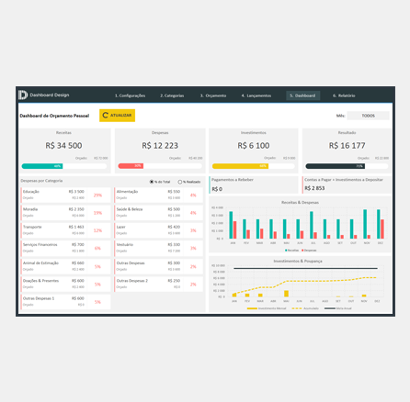
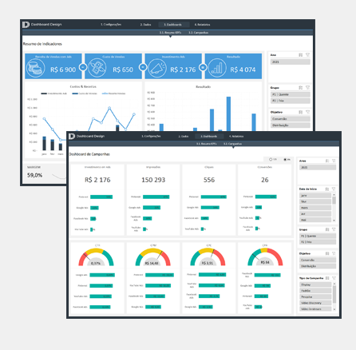
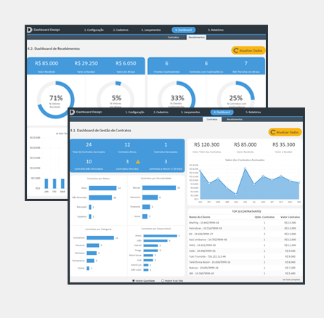

Planilha Excel de Controle Financeiro Pessoal
Planilha Excel de Performance de Campanhas Digitais
Planilha Excel de Gestão de Contratos

Mais Produtos

